상품제안서
볼빅 비비드 12구 (3pc) 무광 골프공 | 상품코드: F25088

 |  |  |  |  |  |  | 02-412-0044 | www.easy1.co.kr
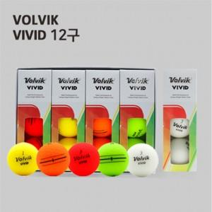

【상세/제작정보】

【인쇄/포장옵션】 | 풀칼라 / 포장지포장

【공급단가】 | 수량 | 50~ | 100~ | 500~ | 1,000~ | 2,000~
*VAT별도 | 단가 | 46,320원 | 45,540원 | 44,390원 | 43,610원 | 42,460원

【상품 URL】 | http://www.easy1.co.kr/src/goods_detail.php?gdno=25088

